التقديم
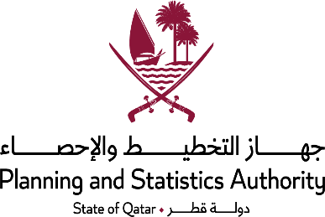
الأنشطة العقارية والأنشطة المهنيه والادارية | REAL ESTATE ACTIVITIES AND PROFESSIONAL AND ADMINISTRATIVE ACTIVITIES
(خدمات اعمال) | (Business Services)
يسرجهاز التخطيط والاحصاء أن تقدم هذا الفصل الخاص بإحصاءات نشاط خدمات اعمال (الأنشطة العقارية والأنشطة المهنيه والادارية ) وذلك فى إطار خطة الوزارة الطموحة فى توفير وتطوير الاحصاءات الاقتصادية. | The Planning and Statistics Authority is pleased to present this chapter covering statistics of Business Services activity (Real estate activities And professional and administrative activities) within the framework of the ministry’s ambitious plan for the provision and development of the economic statistics.
يغطي هذا الفصل أهم البيانات التي تتعلق بأنشطة قطاع خدمات الاعمال والتي تعكس عدد المنشآت الاقتصادية ، عدد المشتغلين وتعويضات العاملين لكل نشاط كما يعبر عن أهم مؤشرات هذا القطاع كالانتـاج الاجمالي والاسـتهلاك الوسيط والقيمة المضافة الاجمالية والصافية لكل نشاط على حده . | This chapter covers The chapter also includes data on business services activities, showing number of establishments, employment, compensations of employees, gross output, intermediate consumption, gross value added and net value added.

Gr_32
القيمة المضافة الصافية حسب النشاط الاقتصادي
إحصاءات خدمات الأعمال
2021
GROSS VALUE ADDED BY ECONOMIC ACTIVITY
BUSINESS SERVICES STATISTICS
2021

 | الأنشطة العقارية Real estate activities | 21,666,596
 | أنشطة المكاتب الرئيسية ، وألأنشطة الاستشارية في مجال الإدارة Activities of head offices; management consultancy activities | 1,170,560
 | الأنشطة المعمارية والهندسية ، والاختبارات الفنية والتحليل Architectural and engineering activities; technical testing and analysis | 7,538,766
 | أبحاث الإعلان والسوق Advertising and market research | 1,286,272
 | الأنشطة الإيجارية Rental and leasing activities | 1,015,013
 | أنشطة الأمن والتحقيقات Security and investigation activities | 1,203,361
 | أنشطة تقديم الخدمات للمباني وتجميل المواقع Services to buildings and landscape activities | 2,869,732
 | أخرى Other | 6,278,010

Graph (32) شكل

Gr_33
اجمالي القيمة المضافة لقطاع خدمات الأعمال |  | السنوات Years | القيمة مليون ريال Value 000,000 QR
2017 - 2021
GROSS VALUE ADDED BUSINESS SERVICES |  | 2017 | 43638677
2017 - 2021 |  | 2018 | 39281939
 | القيمة مليون ريال Value 000,000 QR | 2019 | 43861068
 | Value 000,000 QR | 2020 | 48753320
 |  | 2021 | 48105344

السنوات Years

Graph (33) شكل

